상품제안서
아놀드파마 3단슬림사각파스텔,도트벰부스포츠타올세트 | 상품코드: F28374

 |  |  |  |  |  |  | 02-412-0044 | www.easy1.co.kr
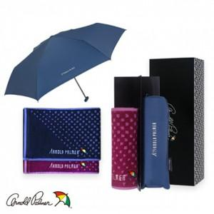

【상세/제작정보】 | 기본수량 미만 인쇄시 비용 추가. 손잡이인쇄 무료 자수인쇄 별도문의 라벨부착 별도문의

【인쇄/포장옵션】 | 실크, 스티커, 원단인쇄 / 포장지포장

【공급단가】 | 수량 | 100~ | 300~ | 500~ | 1,000~ | 2,000~
*VAT별도 | 단가 | 13,920원 | 13,680원 | 13,340원 | 13,100원 | 12,760원

【상품 URL】 | http://www.easy1.co.kr/src/goods_detail.php?gdno=28374

